المؤشرات الكلية

سوق العراق للاوراق المالية
جلسة الخميس 2025/12/11 |  |  |  | تقرير أسعار الأسهم المتداولة واخبار الشركات
الجلسة (222)
الاسهم المتداولة المدرجة و OTC |  |  | 1,040,143,344 |  |  | قيمة الأسهم المتداولة المدرجة و OTC |  | 1,920,931,897 |  |  | صفقات الشركات المدرجة وOTC | 932
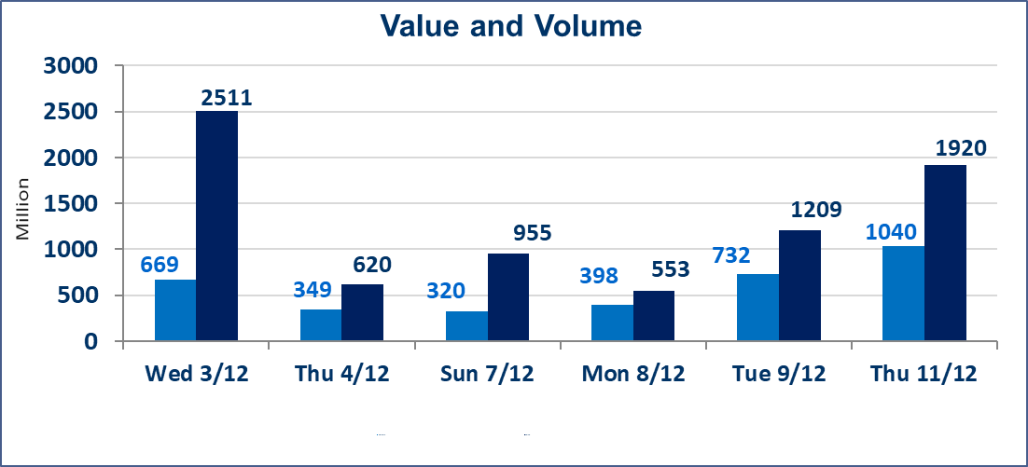
المؤشر60 ISX اليوم | 957.12 |  | نقطة |  |  | المؤشر15 ISX اليوم | 1188.30 | نقطة
المؤشر 60 ISX السابق | 948.49 |  | نقطة |  |  | المؤشر 15 ISX السابق | 1183.21 | نقطة
نسبة التغير | 0.91 |  | % |  |  | نسبة التغير | 0.43 | %
عدد النقاط | 8.63 |  | نقطة |  |  | عدد النقاط | 5.09 | نقطة

الشركات المدرجة | 104 | OTC | 15 | 119 |  | الشركات غير المتداولة المدرجة | 41 | OTC | 11 | 52
الشركات المتداولة | 47 | OTC | 1 | 48 |  | الشركات المرتفعة |  |  | 17
شركات الهيئة العامة |  |  |  | 6 |  | الشركات المنخفضة |  |  | 10
الموقوفة بقرار من هيأة الأوراق المالية |  |  |  | 10
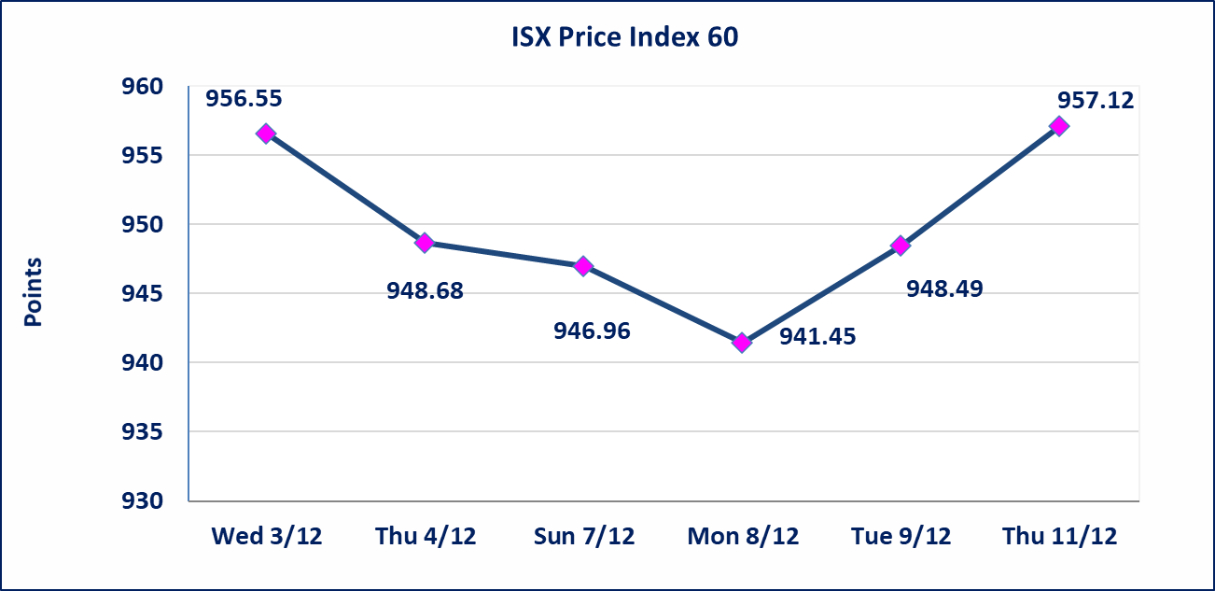
 |  |  |  |  |  | 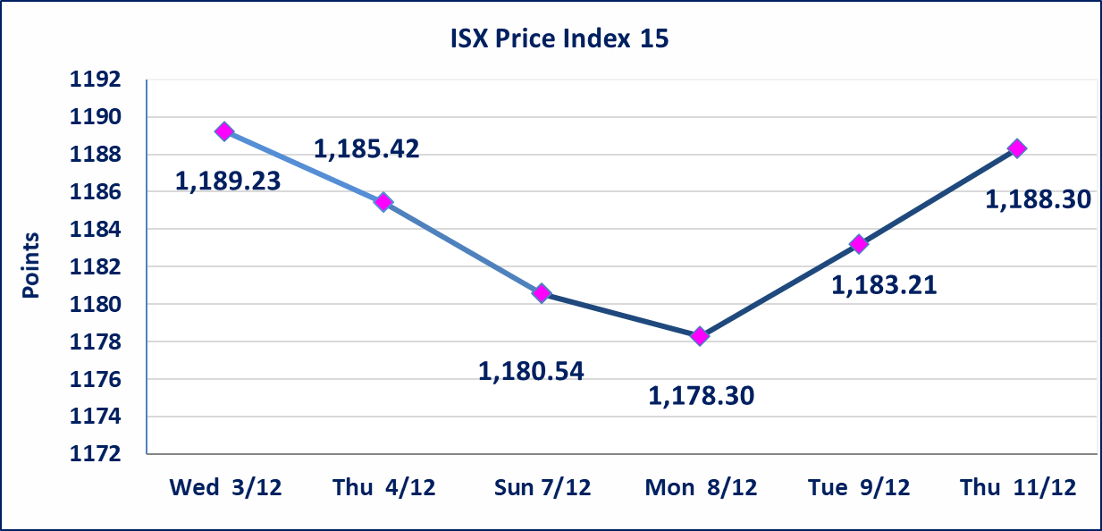
ايلاف للتامين (NELF) | تم البدء بعمليات ايداع شهادات اسهم المساهمين لشركة ايلاف للتامين إعتباراً من جلسة الاربعاء 2025/12/3 وسيتم اطلاق التداول إعتباراً من جلسة الاربعاء 2025/12/24 بعد ايداع 5% من رأس المال او بعد مرور (21) يوم من تاريخ بدء الايداع في منصة الشركات غير المدرجة ISX-OTC.
مدينة العاب الكرخ السياحية | استنادا الى كتاب هيأة الاوراق المالية المرقم 434/2 في 2025/11/27 وقرار الهيئة العامة لشركة مدينة العاب الكرخ السياحية المنعقد في 2025/9/30 زيادة راس المال الشركة حسب المادة (55/رابعا) من قانون الشركات تحديد سعر السهم الواحد (5.500) دينار
سندات بناء الاصدارية الثانية فئة مليون | تم ايقاف التداول على سندات بناء الاصدارية الثانية فئة (1,000,000) دينار اعتبارا من جلسة 2025/12/2 لكون تاريخ اطفاء الفئة 2025/12/16.
كوردستان للتامين (NKUI) | تم البدء بعمليات ايداع شهادات اسهم المساهمين لشركة كوردستان الدولي للتامين إعتباراً من جلسة الاحد 2025/11/23 وسيتم اطلاق التداول إعتباراً من جلسة الاحد 2025/12/14 بعد ايداع 5% من رأس المال او بعد مرور (21) يوم من تاريخ بدء الايداع في منصة الشركات غير المدرجة ISX-OTC.
الحد الأعلى والادنى للتغير في السعر | نسبة التغير في المنصة النظامية (15%)، نسبة التغير في المنصة الثانية (20%)، نسبة التغير في المنصة الثالثة (5%) إرتفاعاً وإنخفاضاً من سعر الاغلاق السابق.
Web site : www.isx-iq.net E-mail : info-isx@isx-iq.net |  |  |  |  | 07834000034 - 07711211522 : ص . ب :3607 العلوية الهاتف |  |  |  |  |  | بغداد /الكرادة/ قرب المسرح الوطني /مجاور مصرف الخليج التجاري

نسبة التغير
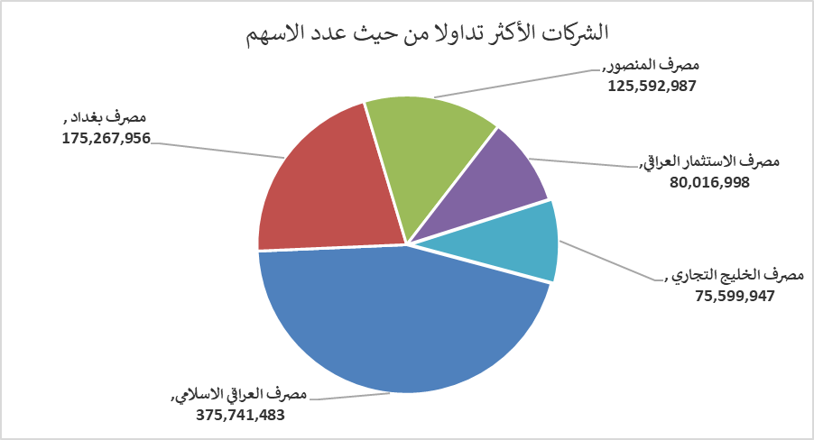
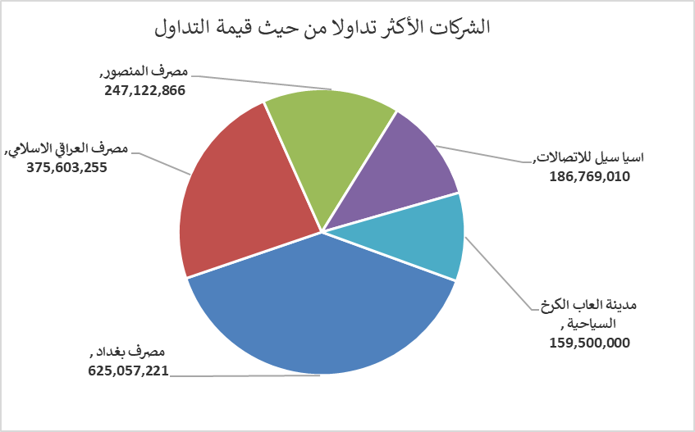
الشركات الأكثر ارتفاعاً وانخفاضاً

نسبة التغير لاسعار الاغلاق الاكثر ارتفاعاً |  |  |  | نسبة التغير لاسعار الاغلاق الاكثر انخفاضاً
اسم الشركة | اغلاق | التغير(%) | الاسهم المتداولة | اسم الشركة | اغلاق | التغير (%) | الاسهم المتداولة
العراقية لصناعات الكارتون | 3.000 | 9.89 | 21,383,593 | الصناعات المعدنية والدراجات | 1.950 | -7.14 | 300,000
مصرف كوردستان الدولي الاسلامي | 1.200 | 9.09 | 19,950,000 | نقل المنتجات النفطية | 1.880 | -4.57 | 5,000
مصرف الاستثمار العراقي | 0.230 | 4.55 | 80,016,998 | النخبة للمقاولات العامة | 0.880 | -2.22 | 1,583,803
فندق بغداد | 12.000 | 4.35 | 7,666 | الفلوجة لانتاج المواد الانشائية | 3.110 | -2.20 | 3,948,297
المواد الانشائية الحديثة | 0.750 | 4.17 | 200,000 | الخاتم للاتصالات | 3.250 | -1.81 | 854,399

الشركات الاكثر نشاطا حسب الاسهم المتداولة (حجم التداول) |  |  |  | الشركات الاكثر نشاطا حسب القيمة المتداولة
اسم الشركة | اغلاق | التغير(%) | الاسهم المتداولة | اسم الشركة | اغلاق | التغير (%) | القيمة المتداولة
مصرف العراقي الاسلامي | 0.980 | 0.00 | 375,741,483 | مصرف بغداد | 3.580 | 2.29 | 625,057,221
مصرف بغداد | 3.580 | 2.29 | 175,267,956 | مصرف العراقي الاسلامي | 0.980 | 0.00 | 375,603,255
مصرف المنصور | 1.950 | 0.00 | 125,592,987 | مصرف المنصور | 1.950 | 0.00 | 247,122,866
مصرف الاستثمار العراقي | 0.230 | 4.55 | 80,016,998 | اسيا سيل للاتصالات | 13.180 | 0.30 | 186,769,010
مصرف الخليج التجاري | 0.290 | 3.57 | 75,599,947 | مدينة العاب الكرخ السياحية | 5.500 | 0.00 | 159,500,000

